CollectiveAccess
Image | Object | Description | Date
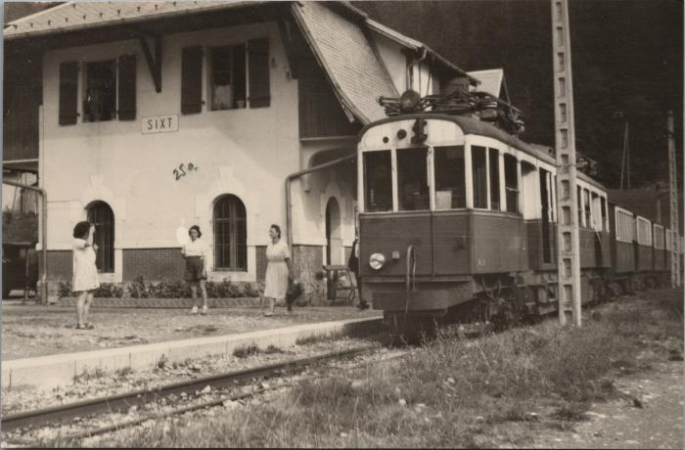 | La Gare de Sixt (2-3758) | La Gare de Sixt
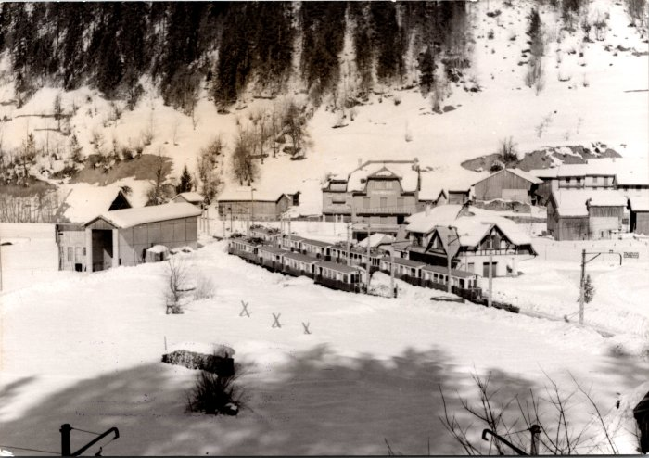 | La gare de Sixt en hiver - 1953 (2-677) | La gare de Sixt en hiver - 1953

